Інструкції
ІНСТРУКЦІЇ ТА ОСНОВНІ ВИЗНАЧЕННЯ
Управління ризиками та їх моніторинг є важливими для Кімонікс. Кімонікс працює у складному середовищі, і управління ризиками, припущеннями, критичними рішеннями, проблемами та новими можливостями є важливим і таким, що ми всі робимо щодня. Враховуючи характер нашої роботи, існує висока імовірність ризику, але це не означає, що ми приймаємо ризиковані рішення, які можуть негативно вплинути на наших співробітників або наші кошти. Усвідомлення ризиків означає прийняття відповідного рівня ризику для досягнення наших запланованих цілей. На жаль, універсального посібника не існує, але є підходи, які покращують управління ризиками, та інструменти, які допомагають у цьому. Це лише один із них. Управління ризиками не є складним. Принципи полягають у наступному: • Мислити логічно • Визначати ключові ризики • Визначати дії щодо кожного ризику: зменшувати, перенаправляти, приймати, уникати • Визначати особу, відповідальну за дії • Фіксувати ризики та зміни в ризиках • Відслідковувати та навчатися

ЯК ЗАПОВНЮВАТИ ВКЛАДКУ ІЗ РИЗИКАМИ
 | 1 | Використовуючи наведені нижче визначення категорій, почніть заповнювати та класифікувати програмні ризики.
 |  |  | Для отримання додаткової інформації зверніться до Операційної структури реалізації програм МЗС СК
 |  |  | Визначення категорій
 |  |  | Context / Контекстні |  | Зміни в операційному середовищі, які можуть вплинути на реалізацію програм. Ризики, які слід враховувати, включають політичні події, економічну ситуацію та інші фактори навколишнього середовища.
 |  |  | Delivery / Реалізаційні |  | Фактори, що впливають на ланцюг постачання або реалізацію проєкту, включаючи ті, що пов'язані з субпідрядниками та іншими учасниками ланцюга поставок, а також ризики, пов'язані з нашими бенефіціарами.
 |  |  | Operational / Операційні |  | Стосується власної спроможності та можливостей Кімонікс управляти програмою. (Включає питання людських ресурсів та інших питань спроможності, юридичних питань та питань комплаєнсу).
 |  |  | Fiduciary / Фідуціарні |  | Ризик того, що кошти, довірені Кімоніксом грантеру або третім сторонам для надання допомоги, не використовуються за призначенням та/або не можуть бути належним чином враховані.
 |  |  | Reputational / Репутаційні |  | Ризик того, що дії або заходи негативно вплинуть на сприйняття компанії Кімонікс, грантера або програми.
 |  |  | Safeguarding and Inclusion / Захисту та інклюзії |  | Ризик заподіяння ненавмисної шкоди. Важливим аспектом роботи з ризиками є «уникнення заподіяння шкоди». Ризики, які слід враховувати, включають ті, що впливають на соціальну ізоляцію, сексуальну експлуатацію, насильство та домагання.
 |  |  | Environmental / Екологічні |  | Ризик негативного впливу на навколишнє середовище або на те, як люди використовують навколишнє середовище; ризик впливу на проект умов навколишнього середовища
 |  |  | Security / Безпекові |  | Фактори, що впливають на безпеку та захист персоналу та майна грантера та наших партнерів.

 | 2 | Для кожного ризику перед Заходами пом'якшення додайте початковий бал ймовірності від 1 до 5 та бал впливу від 1 до 5. Дивіться роз'яснення до визначення та оцінювання нижче, щоб керуватися цим ранжуванням.
 |  | Шаблон автоматично надасть загальний рівень ризику (1-25), який ви можете інтерпретувати за допомогою наведеного вище роз'яснення на чотири загальні рівні ризику (Мінімальний, Помірний, Значний, Серйозний).
 |  |  | Вірогідність
 |  |  | 1 | Рідко | Дуже низька імовірність цього; менше 10% (якщо імовірність дорівнює нулю, це не є ризиком і не має реєструватися)
 |  |  | 2 | Малоймовірно | Низька імовірність; від 10 до 25%
 |  |  | 3 | Можливо | Може статися в певний момент часу. Між 25 і 50%
 |  |  | 4 | Імовірно | Імовірно, станеться (більш ніж імовірно); Між 50 і 70%
 |  |  | 5 | Майже напевно | Очікується, що це станеться, майже напевно; більше ніж 70%
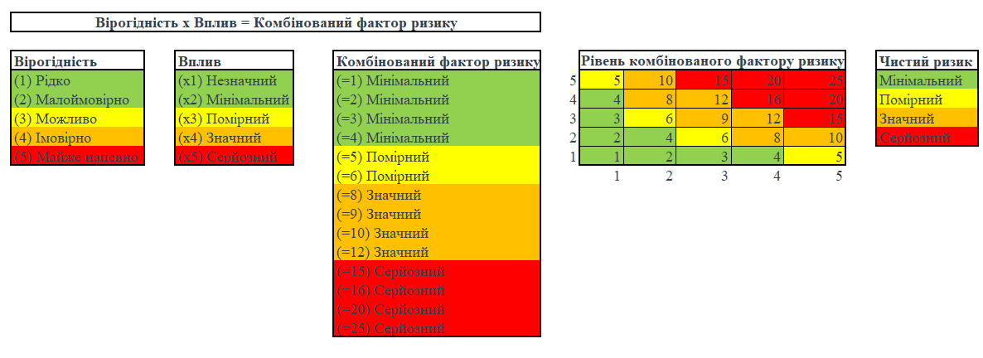
 |  |  | Вплив
 |  |  | 1 | Незначний
 |  |  | 2 | Мінімальний
 |  |  | 3 | Помірний
 |  |  | 4 | Значний
 |  |  | 5 | Серйозний

 | 3 | Розгляньте заходи пом'якшення, які ми можемо вжити, щоб зменшити імовірність або вплив кожного ризику. Запишіть це у стовпчику «План заходів пом'якшення».

